Основной прайс
Прайс RodStars сезон 2025
 | Наименование | Описание | Характеристики | Фото | Кратность упаковки | МРЦ маркетплейсы | МРЦ минимальная розничная цена | От 70000 до 180000 руб. | От 180000 до 400000 руб. | СРЕДНИЙ И КРУПНЫЙ ОПТ ЦЕНА ДОГОВОРНАЯ | заявка клиента шт. | От 70000 до 180000 руб. | От 180000 до 400000 руб.
Снаряжение для рыбалки лето
1 | Держатель датчика эхолота S | Это надежное быстросъемное решение для крепления датчика эхолота на транец любой лодки, крепится на транец при помощи усиленной струбцины. Положение датчика эхолота по высоте легко устанавливается при помощи регулировочного винта на держателе. Многофункциональная площадка крепления с четырьмя отверстиями, позволяет установить все типы датчиков эхолота. | Материал: сталь. Покраска: Порошковая Технические характеристики: *Установка на транец толщиной: до 65мм. *Диапазон регулировки длинны штанги: от 360мм до 560мм Габаритные размеры:41*16*6(см) Вес: 780гр ± 30гр | 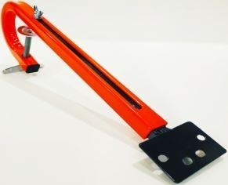 | 20шт | 1589 | 1195 | 808 | 703 | договорная |  | 0 | 0
2 | Держатель датчика эхолота НДНД | Это надежное быстросъемное решение для крепления датчика эхолота на транец любой лодки, крепится на транец при помощи усиленной струбцины. Положение датчика эхолота по высоте легко устанавливается при помощи регулировочного винта на держателе. Многофункциональная площадка крепления с четырьмя отверстиями, позволяет установить все типы датчиков эхолота. | Материал: сталь. Покраска: Порошковая Технические характеристики: *Установка на транец толщиной: до 65мм. *Диапазон регулировки длинны штанги: от 390мм до 550мм Габаритные размеры:46*23*6(см) Вес: 780гр ± 30гр | 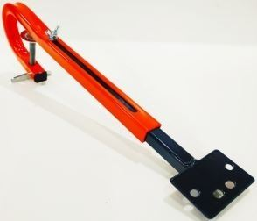 | 20шт | 1637 | 1231 | 833 | 724 | договорная |  | 0 | 0
3 | Держатель датчика эхолота L | Это надежное быстросъемное решение для крепления датчика эхолота на транец любой лодки, крепится на транец при помощи усиленной струбцины. Положение датчика эхолота по высоте легко устанавливается при помощи регулировочного винта на держателе. Многофункциональная площадка крепления с четырьмя отверстиями, позволяет установить все типы датчиков эхолота. | Материал: сталь. Покраска: Порошковая Технические характеристики: *Установка на транецтолщиной: до 65мм. *Диапазон регулировки длинны штанги: от 220мм до 520мм Габаритные размеры:65*17*6 (см) Вес: 890гр ± 30гр | 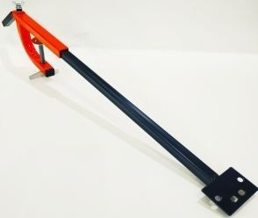 | 30шт | 1716 | 1290 | 873 | 759 | договорная |  | 0 | 0
4 | Держатель датчика эхолота SN (нержавейка) | Это надежное быстросъемное решение для крепления датчика эхолота на транец любой лодки, крепится на транец при помощи усиленной струбцины. Положение датчика эхолота по высоте легко устанавливается при помощи регулировочного винта на держателе. Многофункциональная площадка крепления с четырьмя отверстиями, позволяет установить все типы датчиков эхолота. | Материал нержавейка (AISI 439 толщина 2мм). Технические характеристики: *Установка на транец толщиной: до 65мм. *Диапазон регулировки длинны штанги: от 360мм до 560мм Габаритные размеры:41*16*6(см) Вес: 800гр ± 30гр | 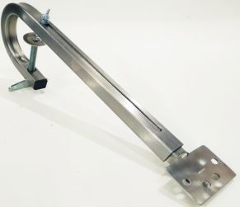 | 20шт | 3518 | 2645 | 1789 | 1556 | договорная |  | 0 | 0
5 | Держатель датчика эхолота НДНД (нержавейка) | Это надежное быстросъемное решение для крепления датчика эхолота на транец любой лодки, крепится на транец при помощи усиленной струбцины. Положение датчика эхолота по высоте легко устанавливается при помощи регулировочного винта на держателе. Многофункциональная площадка крепления с четырьмя отверстиями, позволяет установить все типы датчиков эхолота. | Материал нержавейка (AISI 439 толщина 2мм). Технические характеристики: *Установка на транец толщиной: до 65мм. *Диапазон регулировки длинны штанги: от 360мм до 560мм Габаритные размеры:46*23*6(см) Вес: 800гр ± 30гр | 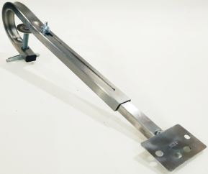 | 20шт | 3581 | 2693 | 1822 | 1584 | договорная |  | 0 | 0
6 | Держатель датчика эхолота LN (нержавейка) | Это надежное быстросъемное решение для крепления датчика эхолота на транец любой лодки, крепится на транец при помощи усиленной струбцины. Положение датчика эхолота по высоте легко устанавливается при помощи регулировочного винта на держателе. Многофункциональная площадка крепления с четырьмя отверстиями, позволяет установить все типы датчиков эхолота. | Материал нержавейка (AISI 439 толщина 2мм). Технические характеристики: *Установка на транец толщиной: до 65мм. *Диапазон регулировки длинны штанги: от 220мм до 560мм Габаритные размеры:65*17*6 (см) Вес: 850гр ± 30гр | 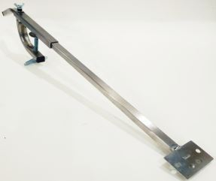 | 30шт | 3982 | 2994 | 2025 | 1761 | договорная |  | 0 | 0
7 | Держатель датчика эхолота SN LOWRANCE (нержавейка) | Это надежное быстросъемное решение для крепления датчика структурного эхолота LOWRANCE, крепится на транец при помощи усиленной струбцины. Положение датчика эхолота по высоте легко устанавливается при помощи регулировочного винта на держателе. Возможность установить датчик под лодку. | Материал нержавейка (AISI 439 толщина 2мм). Технические характеристики: *Установка на транец толщиной: до 75мм. *Диапазон регулировки длинны штанги: от 340мм до 550мм Габаритные размеры: 390*140*60 вес 1050гр ± 50гр | 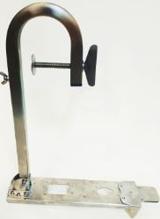 | 10шт | 6019 | 4525 | 3061 | 2662 | договорная |  | 0 | 0
8 | Держатель датчика эхолота НДНД LOWRANCE (нержавейка) | Это надежное быстросъемное решение для крепления датчика структурного эхолота LOWRANCE, крепится на транец при помощи усиленной струбцины. Положение датчика эхолота по высоте легко устанавливается при помощи регулировочного винта на держателе. Возможность установить датчик под лодку. | Материал нержавейка (AISI 439 толщина 2мм). Технические характеристики: *Установка на транец толщиной: до 75мм. *Диапазон регулировки длинны штанги: от 340мм до 550мм Габаритные размеры: 440*140*70 вес 1,2гр ± 50гр | 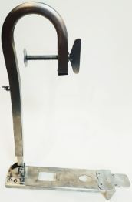 | 10шт | 6084 | 4575 | 3095 | 2691 | договорная |  | 0 | 0
9 | Держатель датчика эхолота LN LOWRANCE (нержавейка) | Это надежное быстросъемное решение для крепления датчика структурного эхолота LOWRANCE, крепится на транец при помощи усиленной струбцины. Положение датчика эхолота по высоте легко устанавливается при помощи регулировочного винта на держателе. Возможность установить датчик под лодку. | Материал нержавейка (AISI 439 толщина 2мм). Технические характеристики: *Установка на транец толщиной: до 65мм. *Диапазон регулировки длинны штанги: от 220мм до 520мм Габаритные размеры: 650*160*75 вес 1200гр ± 50гр | 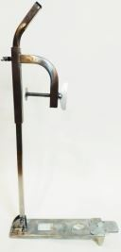 | 10шт | 6543 | 4920 | 3328 | 2894 | договорная |  | 0 | 0
10 | Держатель датчика эхолота SN LOWRANCE TRIPLSHOT (нержавейка) | Это надежное быстросъемное решение для крепления датчика структурного эхолота LOWRANCE, крепится на транец при помощи усиленной струбцины. Положение датчика эхолота по высоте легко устанавливается при помощи регулировочного винта на держателе. Возможность установить датчик под лодку. | Материал нержавейка (AISI 439 толщина 2мм). Технические характеристики: *Установка на транец толщиной: до 75мм. *Диапазон регулировки длинны штанги: от 340мм до 550мм Габаритные размеры: 430*160*45 вес 1000гр ± 50гр | 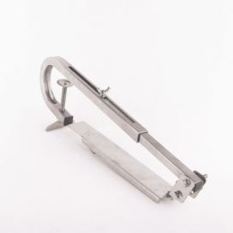 | 10шт | 6019 | 4525 | 3061 | 2662 | договорная |  | 0 | 0
11 | Держатель датчика эхолота НДНД LOWRANCE TRIPLSHOT (нержавейка) | Это надежное быстросъемное решение для крепления датчика структурного эхолота LOWRANCE, крепится на транец при помощи усиленной струбцины. Положение датчика эхолота по высоте легко устанавливается при помощи регулировочного винта на держателе. Возможность установить датчик под лодку. | Материал нержавейка (AISI 439 толщина 2мм). Технические характеристики: *Установка на транец толщиной: до 75мм. *Диапазон регулировки длинны штанги: от 340мм до 550мм Габаритные размеры: 430*160*45 вес 1000гр ± 50гр | 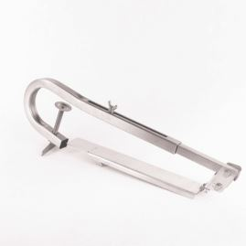 | 10шт | 6084 | 4575 | 3095 | 2691 | договорная |  | 0 | 0
12 | Держатель датчика эхолота LN LOWRANCE TRIPLSHOT (нержавейка) | Это надежное быстросъемное решение для крепления датчика структурного эхолота LOWRANCE, крепится на транец при помощи усиленной струбцины. Положение датчика эхолота по высоте легко устанавливается при помощи регулировочного винта на держателе. Возможность установить датчик под лодку. | Материал нержавейка (AISI 439 толщина 2мм). Технические характеристики: *Установка на транец толщиной: до 65мм. *Диапазон регулировки длинны штанги: от 220мм до 520мм Габаритные размеры: 630*150*45 вес 1050гр ± 50гр | 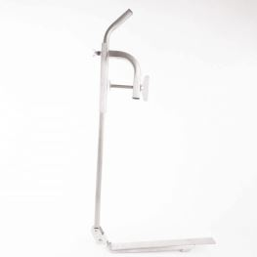 | 10шт | 6543 | 4920 | 3328 | 2894 | договорная |  | 0 | 0
13 | Держатель датчика эхолота SN GARMIN (нержавейка) | Это надежное быстросъемное решение для крепления датчика структурного эхолота GARMIN, крепится на транец при помощи усиленной струбцины. Положение датчика эхолота по высоте легко устанавливается при помощи регулировочного винта на держателе. Возможность установить датчик под лодку. | Материал нержавейка (AISI 439 толщина 2мм). Технические характеристики: *Установка на транец толщиной: до 75мм. *Диапазон регулировки длинны штанги: от 340мм до 550мм Габаритные размеры: 390*140*60 вес 1030гр ± 50гр | 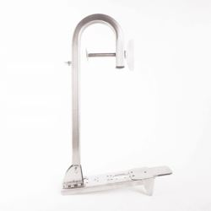 | 10шт | 6019 | 4525 | 3061 | 2662 | договорная |  | 0 | 0
14 | Держатель датчика эхолота НДНД GARMIN (нержавейка) | Это надежное быстросъемное решение для крепления датчика структурного эхолота GARMIN, крепится на транец при помощи усиленной струбцины. Положение датчика эхолота по высоте легко устанавливается при помощи регулировочного винта на держателе. Возможность установить датчик под лодку. | Материал нержавейка (AISI 439 толщина 2мм). Технические характеристики: *Установка на транец толщиной: до 75мм. *Диапазон регулировки длинны штанги: от 340мм до 550мм Габаритные размеры: 390*140*60 вес 1030гр ± 50гр | 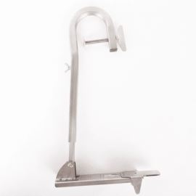 | 10шт | 6084 | 4575 | 3095 | 2691 | договорная |  | 0 | 0
15 | Держатель датчика эхолота LN GARMIN (нержавейка) | Это надежное быстросъемное решение для крепления датчика структурного эхолота GARMIN, крепится на транец при помощи усиленной струбцины. Положение датчика эхолота по высоте легко устанавливается при помощи регулировочного винта на держателе. Возможность установить датчик под лодку. | Материал нержавейка (AISI 439 толщина 2мм). Технические характеристики: *Установка на транец толщиной: до 65мм. *Диапазон регулировки длинны штанги: от 220мм до 520мм Габаритные размеры: 650*160*75 вес 1180гр ± 50гр | 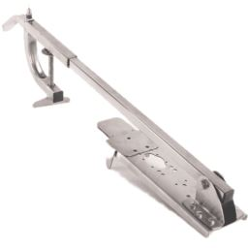 | 10шт | 6543 | 4920 | 3328 | 2894 | договорная |  | 0 | 0
16 | Чехол для датчика эхолота | Чехол для датчика эхолота. Предназначен для защиты датчика от царапин, грязи и пескоструя при транспортировке. Можно использовать вместе со струбциной, а так же при стационарном креплении на катере или лодке. | Материал - Оксфорд 600 Вес: 20гр ± 5гр | 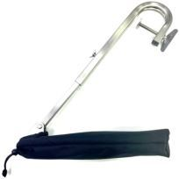 | от 1шт. | 565 | 425 | 288 | 250 | договорная |  | 0 | 0
17 | Брызговик для датчика эхолота | Дополнительная защита от брызг для датчика эхолота. | Материал - нержавеющая сталь Вес: 215гр ± 5гр Габаритные размеры: 15,5см*10,5*6см | 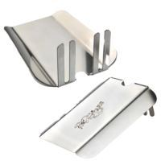 | от 1шт. | 1063 | 799 | 541 | 470 | договорная |  | 0 | 0
18 | Амортизационная стойка RodStars (железо) | Добавляет комфорт при движении по воде в волну. Гасит передаваемые удары об волну, что значительно добавляет комфорт вашему поясничному отделу. | Материал: сталь 4мм Покрытие: оцинкованна/порошковая покраска Высота стойки: 220мм Амортизатор: EXA form пружинный 190 х 50мм, 350LBS, Вес стойки: 5,7кг± 100гр Минимальный ход стойки с амортизатором 65 мм Максимальный ход стойки с амортизатором 85 мм Нижнее крепление под основание 230 мм Регулировка жёсткости стойки Точная регулировка жёсткости амортизатора Регулировка отскока Стойки рассчитаны на вес седока 65 - 150 кг | 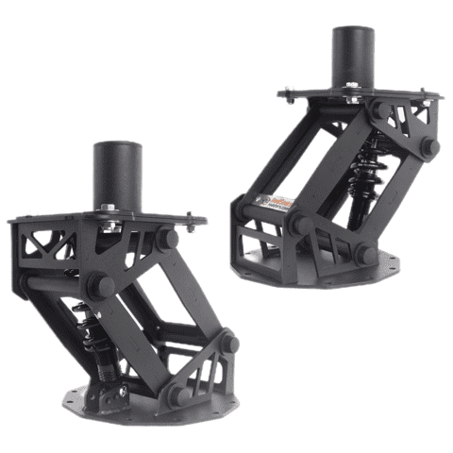 | от 1шт. | 22063 | 16589 | 11222 | 9758 | договорная |  | 0 | 0
19 | Амортизационная стойка RodStars (нержавейка) |  | Материал: нержавеющая сталь 4мм Покрытие: Плазменная полировка. Высота стойки: 220мм Амортизатор: EXA form 290 пружинный 190 х 50мм, 350LBS, Вес стойки: 5,8кг± 100гр Минимальный ход стойки с амортизатором 65 мм Максимальный ход стойки с амортизатором 85 мм Нижнее крепление под основание 230 мм Регулировка жёсткости стойки Точная регулировка жёсткости амортизатора Регулировка отскока Стойки рассчитаны на вес седока 65 - 150 кг | 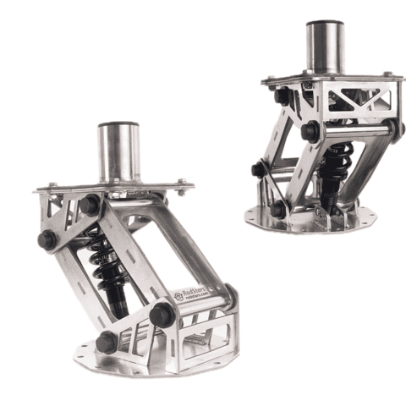 | от 1шт. | 45127 | 33930 | 22953 | 19959 | договорная |  | 0 | 0
20 | Амортизационная стойка RodStars (железо) |  | Материал: сталь 4мм Покрытие: оцинкованна/порошковая покраска Высота стойки: 320мм Амортизатор: EXA form пружинный 190 х 50мм, 350LBS, Вес стойки: 8,5кг± 100гр Минимальный ход стойки с амортизатором 65 мм Максимальный ход стойки с амортизатором 85 мм Нижнее крепление под основание 230 мм Регулировка жёсткости стойки Точная регулировка жёсткости амортизатора Регулировка отскока Стойки рассчитаны на вес седока 65 - 150 кг | 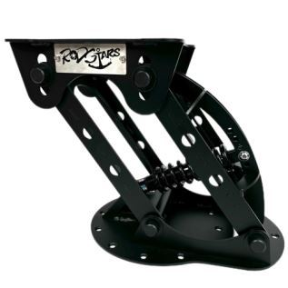 | от 1шт. | 26849 | 20188 | 13656 | 11875 | договорная |  | 0 | 0
21 | Слайдер с поворотной платформой | Слайдер с поворотной платформой «два в одном». Позволит перемещать кресло вперед, назад на 60 мм. Поворотный механизм обеспечивает вращение кресла с фиксацией через 45 градусов. - Выполнен из алюминия - Имеет низкую высоту 70 мм - Позволяет передвигать кресло как вперед/назад (поднятием рычага слева), так и вокруг (поднятием рычага справа) | Материал: Алюминий Вес:2550гр ± 10гр Габаритные размеры:350*180*80(мм) Страна производитель: Китай | 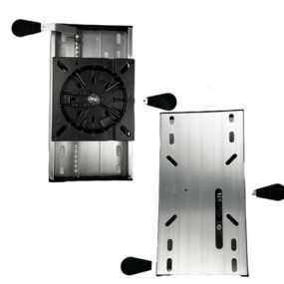 | от 1шт. | 16618 | 12495 | 8453 | 7350 | договорная |  | 0 | 0
22 | Переходник нижний (сталь) 60мм | Позволяет установить амортизационную стойку без снятия нижнего основания в лодке. | Материал: сталь 4мм Покрытие: оцинкованна/порошковая покраска Диаметр посадочного отверстия: 60 мм В комплект входит 6 болтов (нержавейка) для крепления к стойке. Вес:1,7кг± 50гр Габаритные размеры:23*23*9,5 (см) | 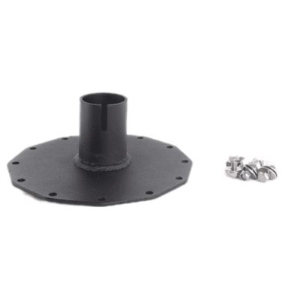 | от 1шт. | 3367 | 2531 | 1712 | 1489 | договорная |  | 0 | 0
23 | Переходник нижний (сталь) 73мм |  | Материал: сталь 4мм Покрытие: оцинкованна/порошковая покраска Диаметр посадочного отверстия: 73 мм В комплект входит 6 болтов (нержавейка) для крепления к стойке. Вес:2кг± 50гр Габаритные размеры:23*23*9,5 (см) |  | от 1шт. | 3821 | 2873 | 1943 | 1690 | договорная |  | 0 | 0
24 | Переходник нижний (Нержавейка) 60мм |  | Материал: нержавейка 4мм Покрытие: механическая обработка Диаметр посадочного отверстия: 60 мм В комплект входит 6 болтов (нержавейка) для крепления к стойке. Вес:1,7кг± 50гр Габаритные размеры:23*23*9,5 (см) |  | от 1шт. | 8479 | 6375 | 4313 | 3750 | договорная |  | 0 | 0
25 | Переходник нижний (Нержавейка) 73мм |  | Материал: нержавейка 4мм Покрытие: механическая обработка Диаметр посадочного отверстия: 73 мм В комплект входит 6 болтов (нержавейка) для крепления к стойке. Вес:2кг± 50гр Габаритные размеры:23*23*9,5 (см) |  | от 1шт. | 8933 | 6717 | 4544 | 3951 | договорная |  | 0 | 0
26 | Переходник поворотный (сталь) 60мм | Позволяет установить сидения с основанием 60 мм и осуществить вращение сидения вокруг своей оси.Данный переходник также позволяет снимать сидение с амортизационной стойки | Материал: сталь 4мм Покрытие: оцинкованна/порошковая покраска Диаметр посадочного отверстия : 60 мм В комплект входит 4 болта (нержавейка) для крепления к стойке. Вес:1,3кг± 50гр Габаритные размеры:17,5*17,5*10,5 (см) | 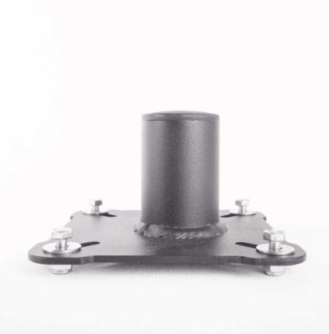 | от 1шт. | 3154 | 2372 | 1604 | 1395 | договорная |  | 0 | 0
27 | Переходник поворотный (сталь) 73мм | Позволяет установить сидения с основанием 73 мм и осуществить вращение сидения вокруг своей оси.Данный переходник также позволяет снимать сидение с амортизационной стойки | Материал: сталь 4мм Покрытие: оцинкованна/порошковая покраска Диаметр посадочного отверстия : 73 мм В комплект входит 4 болта (нержавейка) для крепления к стойке Вес:1,5кг± 50гр Габаритные размеры:17,5*17,5*10,5 (см) |  | от 1шт. | 3882 | 2919 | 1975 | 1717 | договорная |  | 0 | 0
28 | Переходник поворотный (нержавейка) 60мм | Позволяет установить сидения с основанием 60 мм и осуществить вращение сидения вокруг своей оси.Данный переходник также позволяет снимать сидение с амортизационной стойки | Материал: нержавейка 4мм Покрытие: механическая обработка Диаметр посадочного отверстия: 60 мм В комплект входит 4 болта (нержавейка) для крепления к стойке. Вес:1,3кг± 50гр Габаритные размеры:17,5*17,5*10,5 (см) | 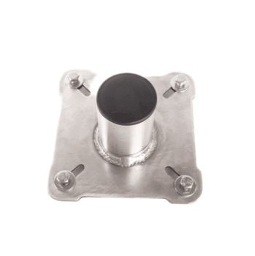 | от 1шт. | 8359 | 6285 | 4252 | 3697 | договорная |  | 0 | 0
29 | Переходник поворотный (нержавейка) 73мм | Позволяет установить сидения с основанием 73 мм и осуществить вращение сидения вокруг своей оси.Данный переходник также позволяет снимать сидение с амортизационной стойки | Материал: нержавейка 4мм Покрытие: механическая обработка Диаметр посадочного отверстия: 73 мм В комплект входит 4 болта (нержавейка) для крепления к стойке. Вес:1,5кг± 50гр Габаритные размеры:17,5*17,5*10,5 (см) |  | от 1шт. | 9039 | 6797 | 4598 | 3998 | договорная |  | 0 | 0
30 | Направляющие усиленные ворота RodStars для прицепа (оранжевые накидки) | Направляющие ворота на прицеп катера, используются для удобства погрузки катера из воды. Наличие такой конструкции на вашем прицепе позволяет загонять катер без посторонней помощи на прицеп при любом ветре,а так же сильном течении и волне. Мягкие ролики снабжены светоотражающей лентой, благодоря этому не составит труда погрузить катер в темное время суток. | Материал: оцинкованная сталь Вес: 15.1 кг Комплектуется крепежом; Габаритные размеры: Высота ролика: 82 см; Высота ворот с роликом 134 см; Длина 51 см; Крепежная пластина 12/12; Длинна болтов: 20 см. Цвет роликов: черный или оранжевый. | 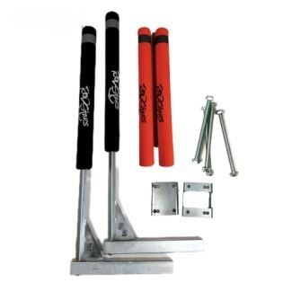 | 2шт | 18653 | 14025 | 9488 | 8250 | договорная |  | 0 | 0
31 | Направляющие усиленные ворота RodStars для прицепа (черные накидки) |  |  |  | 2шт | 18653 | 14025 | 9488 | 8250 | договорная |  | 0 | 0
32 | Направляющие ворота RodStars для прицепа (нержавейка) (оранжевые накидки) | Направляющие ворота на прицеп катера, используются для удобства погрузки катера из воды. Наличие такой конструкции на вашем прицепе позволяет загонять катер без посторонней помощи на прицеп при любом ветре,а так же сильном течении и волне. Мягкие ролики снабжены светоотражающей лентой, благодоря этому не составит труда погрузить катер в темное время суток. | Материал: нержавейка Вес: 8,4 кг Комплектуется крепежом; Габаритные размеры: Высота ролика: 82 см; Высота ворот с роликом 120 см; Длина 45 см Крепежная пластина:9/9см; Вторая часть пластины: 9/10 см. Длинна болтов: 15 см. Цвет роликов: черный или оранжевый. | 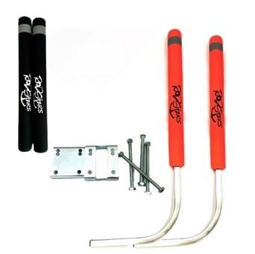 | 2шт | 15149 | 11390 | 7705 | 6700 | договорная |  | 0 | 0
33 | Направляющие ворота RodStars для прицепа (нержавейка) (черные накидки) |  |  |  | 2шт | 15149 | 11390 | 7705 | 6700 | договорная |  | 0 | 0
34 | Направляющие ворота RodStars для прицепа (сталь) (оранжевые накидки) |  | Материал: оцинкованная сталь Вес: 7,8 кг Комплектуется крепежом; Габаритные размеры: Высота ролика: 82 см; Высота ворот с роликом 120 см; Длина 45 см Крепежная пластина:9/9см; Вторая часть пластины: 9/10 см. Длинна болтов: 15 см. Цвет роликов: черный или оранжевый. |  | 2шт | 12797 | 9622 | 6509 | 5660 | договорная |  | 0 | 0
35 | Направляющие ворота RodStars для прицепа (сталь) (черные накидки) |  |  |  | 2шт | 12797 | 9622 | 6509 | 5660 | договорная |  | 0 | 0
36 | Транцевые колеса БС RodStars !!!НОВИНКА!!! | • Переноска и транспортировка лодки по причалу, песку и траве без подъёма. • Быстрый спуск/подъём лодки на воду и обратно — экономия сил и времени. • Защита киля и корпуса от царапин и повреждений при перемещении. • Удобство при хранении и маневрировании лодки на территории. | Высота в сборе: 49 см, размер колес: 260х85 Материал: оцинкованная сталь. Вес: 4.4 кг Габаритные размеры: 51*28*19 (см) Диаметр трубы: 32мм Комплектация: Инструкция, болты для крепежа Длинна болтов 50 мм | 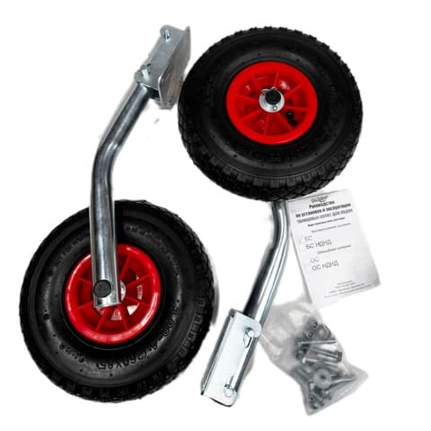 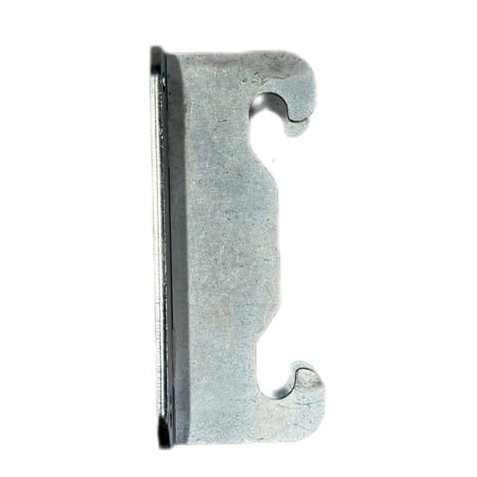 | от 1шт. | 5935 | 4463 | 3019 | 2625 | договорная |  | 0 | 0
37 | Транцевые колеса БС НДНД RodStars !!!НОВИНКА!!! |  | Высота в сборе: 60 см, размер колес: 260х85 Материал: оцинкованная сталь. Вес: 5.2 кг Габаритные размеры: 67*28*19 (см) Диаметр трубы: 32мм Комплектация: Инструкция, болты для крепежа Длинна болтов 50 мм | 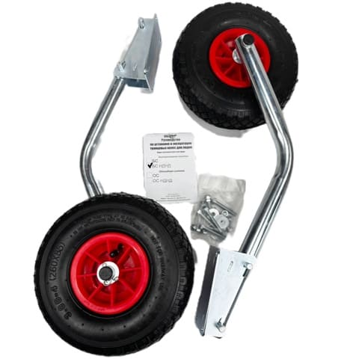 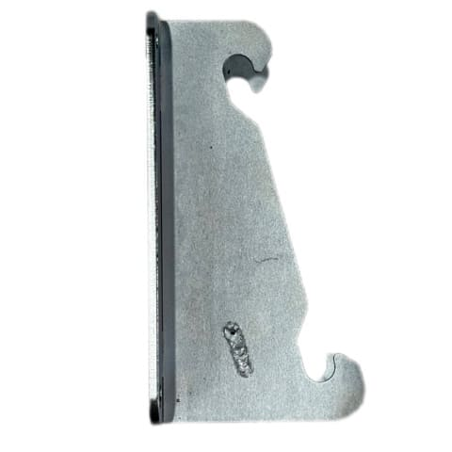 | от 1шт. | 6102 | 4588 | 3104 | 2699 | договорная |  | 0 | 0
38 | Якорь складной 2 кг | Якорь складной предназначен для удержания любого типа лодок на месте стоянки. Основными преимуществами якоря являются простота и прочность. Для транспортировки нужно просто открутить лопасти якоря, и прикрутить их сбоку, что значительно уменьшает его габариты и обеспечивает безопасность при транспортировке. Наличие кольца для страховочной веревки убережет якорь от зацепа или обрыва каната. | Материал: сталь. Покраска: Порошковая Вес: 2кг Габаритные размеры:28*10*4 (см) | 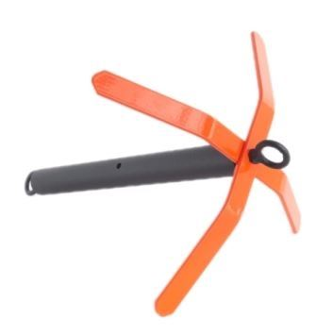 | от 1шт. | 1366 | 1027 | 695 | 604 | договорная |  | 0 | 0
39 | Якорь складной 3 кг |  | Материал: сталь. Покраска: Порошковая Вес: 3кг Габаритные размеры:37*10*4 (см) |  | от 1шт. | 1755 | 1319 | 892 | 776 | договорная |  | 0 | 0
40 | Якорь складной 4 кг |  | Материал: сталь. Покраска: Порошковая Вес: 4кг Габаритные размеры:47*10*4 (см) |  | от 1шт. | 2105 | 1583 | 1071 | 931 | договорная |  | 0 | 0
41 | Якорь складной 5 кг |  | Материал: сталь. Покраска: Порошковая Вес: 5кг Габаритные размеры:39*11*5 (см) |  | от 1шт. | 2541 | 1911 | 1293 | 1124 | договорная |  | 0 | 0
42 | Якорь складной 6 кг |  | Материал: сталь. Покраска: Порошковая Вес: 6кг Габаритные размеры:44*11*5 (см) |  | от 1шт. | 2831 | 2128 | 1440 | 1252 | договорная |  | 0 | 0
43 | Якорь складной 7 кг |  | Материал: сталь. Покраска: Порошковая Вес: 7кг Габаритные размеры:46*11*5 (см) |  | от 1шт. | 3102 | 2332 | 1578 | 1372 | договорная |  | 0 | 0
44 | Якорь складной разборный 3,1кг. | Якорь складной - разборный - предназначен для удержания любого типа лодок на месте стоянки. Основные преимущества якоря это: Универсальность – возможность уменьшить вес с 3 кг до 2,3кг. Стоит лишь открутить один элемент якоря. Сложив лапы якоря, значительно уменьшаются его габариты так же обеспечивается безопасность при транспортировке. Увеличенный грунтозацеп на лапах якоря, позволяет более надежно удерживать лодку на месте. Для приведения якоря в рабочее положение необходимо последовательно раскрыть лапы якоря, преодолевая сопротивление фиксирующей пружины, до их полной фиксации. | Материал: сталь. Покраска: Порошковая Вес: 3кг и 2,3кг ±100гр Дополнительно комплектуется чехлом для переноски. Габаритные размеры: сложенный: 51*12 (см) в рабочем состоянии: 51*33 (см) | 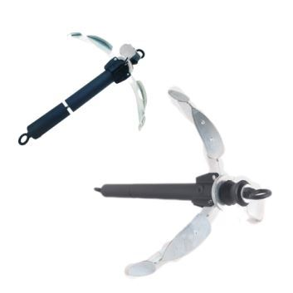 | 8шт | 2942 | 2212 | 1496 | 1301 | договорная |  | 0 | 0
45 | Якорь складной разборный 5,2кг. | Якорь складной - разборный - предназначен для удержания любого типа лодок на месте стоянки. Основные преимущества якоря это: Универсальность – возможность уменьшить вес с 5,2 кг до 3,5кг. Стоит лишь открутить один элемент якоря. Сложив лапы якоря, значительно уменьшаются его габариты так же обеспечивается безопасность при транспортировке. Увеличенный грунтозацеп на лапах якоря, позволяет более надежно удерживать лодку на месте. Для приведения якоря в рабочее положение необходимо последовательно раскрыть лапы якоря, преодолевая сопротивление фиксирующей пружины, до их полной фиксации. | Материал: сталь. Покраска: Порошковая Вес: 5,2кг и 3,5кг Дополнительно комплектуется чехлом для переноски. Габаритные размеры: сложенный: 50*14 (см) в рабочем состоянии: 50*40 (см) | 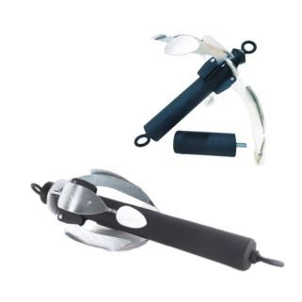 | 6шт | 3613 | 2717 | 1838 | 1598 | договорная |  | 0 | 0
46 | Якорь флажковый | Якорь состоит из веретина и поворотных лап, закрепленных на оси, перпендикулярно к веретену. Лапы отклонятся от оси веретена на 45 градусов в обе стороны, что позволяет якорю при падении на дно укрепиться в толще грунта. За счет большой площади лап, держащая сила якоря такой конструкции в разы больше, чем у якорей адмиралтейского типа аналогичной массы. Наличие петли для страховочной веревки убережет якорь от зацепа или обрыва каната. | Материал: сталь. Покраска: Порошковая Вес: 5кг ±100гр Габаритные размеры:40*26*11(см) | 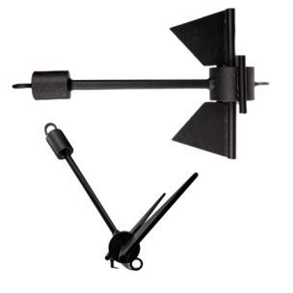 | 5шт | 3138 | 2360 | 1596 | 1388 | договорная |  | 0 | 0
47 | Якорь Адмиралтейский | Классический складной адмиралтейский якорь со штоком. Разборная конструкция облегчает хранение и транспортировку якоря. Устойчиво держит на всех видах грунта. Якорь выполнен из качественной стали и защищен от коррозии методом горячей оцинковки. | Материал: оцинкованная сталь. Вес: 5,6кг Габаритные размеры:97*17*10(см) | 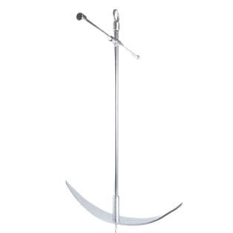 | 1шт | 11870 | 8925 | 6037 | 5250 | договорная |  | 0 | 0
48 | Швартовый конец для маломерных судов 6 мм 3 метра !!!НОВИНКА!!! | Швартовый конец используется для безопасной привязки маломерных судов к пирсам, другим судам или причалам. Он обеспечивает стабилизацию судна на месте, предотвращая его движение из-за волн или ветра. Состоит из полипропиленового фала с сердечником толщиной 6 мм, длинной 5 метров. | Состоит из полипропиленового фала с сердечником толщиной 6 мм, длинной 3 метров. Габаритные размеры: 12*7*4 (см) Вес: 70гр±10гр (Цвет веревки может быть разный) | 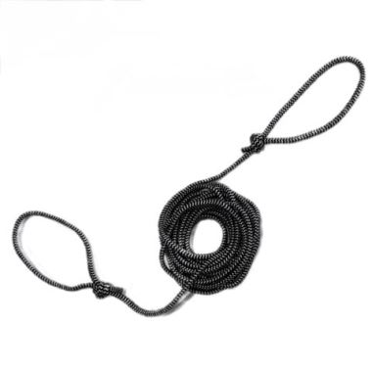 | 1шт | 113 | 85 | 57 | 50 | договорная |  | 0 | 0
49 | Швартовый конец для маломерных судов 6 мм 5 метров !!!НОВИНКА!!! |  | Состоит из полипропиленового фала с сердечником толщиной 6 мм, длинной 5 метров. Габаритные размеры: 12*7*4 (см) Вес: 70гр±10гр (Цвет веревки может быть разный) |  | 1шт | 188 | 141 | 95 | 83 | договорная |  | 0 | 0
50 | Швартовый конец для маломерных судов 8 мм 3 метра !!!НОВИНКА!!! |  | Состоит из полипропиленового фала с сердечником толщиной 8 мм, длинной 3 метров. Габаритные размеры: 12*7*4 (см) Вес: 85гр±10гр (Цвет веревки может быть разный) |  | 1шт | 129 | 97 | 66 | 57 | договорная |  | 0 | 0
51 | Швартовый конец для маломерных судов 8 мм 5 метров !!!НОВИНКА!!! |  | Состоит из полипропиленового фала с сердечником толщиной 8 мм, длинной 5 метров. Габаритные размеры: 12*7*4 (см) Вес: 85гр±10гр (Цвет веревки может быть разный) |  | 1шт | 213 | 160 | 108 | 94 | договорная |  | 0 | 0
52 | Якорная намотка RodStars 6мм 20метров | Состоит из полипропиленового фала с сердечником длиной 20 м на пластиковом мотовиле с эргономичной ручкой. Не боится УФ излучения. Износостойкий. Легкий. Размеры мотовила: 40 см – длина, 15 см – ширина, толщина – 2,5 см. Разрывная нагрузка 400 кг. Якорная намотка упакована в пленку. | Длина фала: 20 метров Габаритные размеры: 40*15*60 (см) Вес: 350гр±20гр (Цвет веревки может быть разный) | 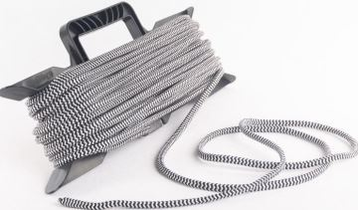 | 50 шт | 644 | 485 | 328 | 285 | договорная |  | 0 | 0
53 | Якорная намотка RodStars 6мм 30метров | Состоит из полипропиленового фала с сердечником длиной 30 м на пластиковом мотовиле с эргономичной ручкой. Не боится УФ излучения. Износостойкий. Легкий. Размеры мотовила: 40 см – длина, 15 см – ширина, толщина – 2,5 см. Разрывная нагрузка 400 кг. Якорная намотка упакована в пленку. | Длина фала: 30 метров Габаритные размеры: 40*15*60 (см) Вес: 450гр±20гр (Цвет веревки может быть разный) |  | 40 шт | 866 | 651 | 440 | 383 | договорная |  | 0 | 0
54 | Якорная намотка RodStars 8мм 20метров | Состоит из полипропиленового фала с сердечником длиной 20 м на пластиковом мотовиле с эргономичной ручкой. Не боится УФ излучения. Износостойкий. Легкий. Размеры мотовила: 40 см – длина, 15 см – ширина, толщина – 2,5 см. Разрывная нагрузка 700 кг. Якорная намотка упакована в пленку. . | Длина фала: 20 метров Габаритные размеры: 40*15*60 (см) Вес: 500гр±20гр (Цвет веревки может быть разный) |  | 35шт | 941 | 707 | 478 | 416 | договорная |  | 0 | 0
55 | Якорная намотка RodStars 8мм 30метров | Состоит из полипропиленового фала с сердечником длиной 30 м на пластиковом мотовиле с эргономичной ручкой. Не боится УФ излучения. Износостойкий. Легкий. Размеры мотовила: 40 см – длина, 15 см – ширина, толщина – 2,5 см. Разрывная нагрузка 700 кг. Якорная намотка упакована в пленку. . | Длина фала: 30 метров Габаритные размеры: 40*15*60 (см) Вес: 750гр±20гр (Цвет веревки может быть разный) |  | 30 шт | 1189 | 894 | 605 | 526 | договорная |  | 0 | 0
56 | Мотовило для якорной намотки | Пластиковое мотовило с эргономичной ручкой | Размеры мотовила: 40 см – длина, 15 см – ширина, толщина – 2,5 см. Вес: 120гр±5гр | 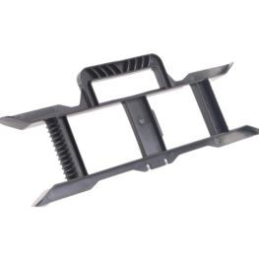 | 50шт | 122 | 92 | 62 | 54 | договорная |  | 0 | 0
57 | Квок на сома (круглый пятак) | Квок – это специальное приспособление, с помощью которого можно издавать звуки, привлекающие сома и заставляющие его проявлять активность. | Ручка - прочная, легкая, теплая. Не тонет. Матероиал: Алюминий Толщина: 3мм Длина ручки: 180мм Длина лезвия: 280мм Диаметр пятака 33мм Вес: 80гр±5гр | 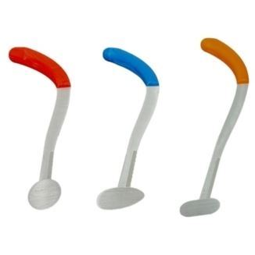 | 10шт | 3333 | 2506 | 1695 | 1474 | договорная |  | 0 | 0
58 | Квок на сома (каплевидный пятак) |  | Ручка - прочная, легкая, теплая. Не тонет. Матероиал: Алюминий Толщина: 3мм Длина ручки: 180мм Длина лезвия: 280мм Размер пятака 44*24мм Вес: 80гр±5гр |  | 10шт | 3466 | 2606 | 1763 | 1533 | договорная |  | 0 | 0
59 | Квок на сома (овальный пятак) |  | Ручка - прочная, легкая, теплая. Не тонет. Матероиал: Алюминий Толщина: 3мм Длина ручки: 180мм Длина лезвия: 280мм Размер пятака 46*27мм Вес: 80гр±5гр |  | 10шт | 3466 | 2606 | 1763 | 1533 | договорная |  | 0 | 0
60 | Снасть на сома | Оснастка для ловли сома на квок, в которую входит: основной шнур толщиной 2,5мм длиной намотки 25 метров, скользящий груз в оплетке весом 300 грамм, специальный поводковый материал длинной 1 метр, вертлюг соединяющий основной шнур и поводковый материал с разрывной нагрузкой 110кг, два острых корейских крючка размером 8/0. Вся оснастка намотана на мотовиле изготовленном из влагостойкой фанеры покрытой дополнительно лаком. | Мотовило: влагостойкая фанера покрытая лаком. Груз: 300 грамм в оплетке. Основной шнур: 2,5мм - 25 метров. Вертлюг: разрыв 110кг. Два корейских крючка: размер 8/0. Поводковый материал: 1метр. Габаритные размеры:25*15*5 (см) Вес: 480гр ± 20гр | 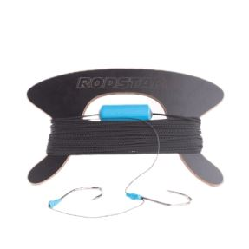 | 30шт | 1856 | 1396 | 944 | 821 | договорная |  | 0 | 0
61 | Мотовило для донки | Мотовило для донки | Мотовило: влагостойкая фанера покрытая лаком. Габаритные размеры:24*15*1(см) Вес: 100гр ± 10гр | 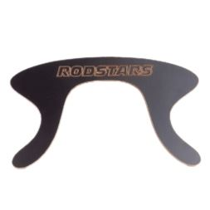 | от 1шт. | 678 | 510 | 345 | 300 | договорная |  | 0 | 0
62 | Отпорный крюк 120см | Служит для отталкивания носа шлюпки (катера) при отходе и подходе к кораблю (судну, другой шлюпке, катеру, трапу, пристани). Иногда называется шлюпочным крюком, на катерах (судах) — отпорным крюком. | Материал: сталь Диаметр трубы: 22мм Покраска: порошковая Длина в разложенном состоянии: 1,2 метра Транспортировочная длина: 68см Количество деталей: 2 Дополнительно комплектуется чехлом для переноски. Габаритные размеры:70*5*2 (см) Вес: 770гр ± 20гр | 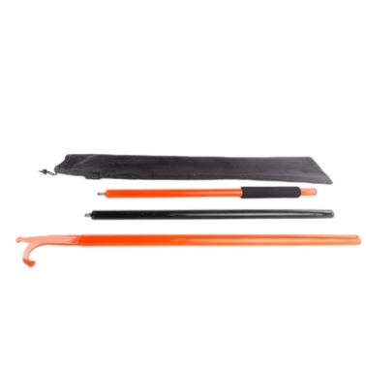 | от 1шт. | 1517 | 1141 | 772 | 671 | договорная |  | 0 | 0
63 | Отпорный крюк 180см | Служит для отталкивания носа шлюпки (катера) при отходе и подходе к кораблю (судну, другой шлюпке, катеру, трапу, пристани). Иногда называется шлюпочным крюком, на катерах (судах) — отпорным крюком. | Материал: сталь Диаметр трубы: 22мм Покраска: порошковая Длина в разложенном состоянии: 1,8 метра Транспортировочная длина: 60см Количество деталей: 3 Дополнительно комплектуется чехлом для переноски. Габаритные размеры:70*7*2 (см) Вес: 2100гр ± 20гр |  | от 1шт. | 1922 | 1445 | 977 | 850 | договорная |  | 0 | 0
64 | Мангал разборный RodStars | Мангал предназначен для приготовления различной еды на открытом огне. Компактный, легкий в сборке, за счет особенности конструкции устойчив на различных поверрхностях. | Материал: сталь 2мм Габаритные размеры в сложенном состоянии: 520мм*340мм Габаритные размеры в собранном состоянии: ш320мм*д470мм*в370мм Комплектуется чехлом Вес:8,9кг | 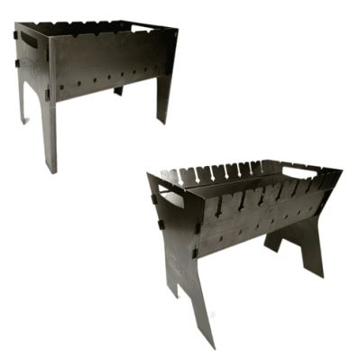 | от 1шт. | 3663 | 2754 | 1863 | 1620 | договорная |  | 0 | 0
65 | Мангал разборный фигурный RodStars | Мангал предназначен для приготовления различной еды на открытом огне. Компактный, легкий в сборке, за счет особенности конструкции устойчив на различных поверрхностях. | Материал: сталь 2мм Габаритные размеры в сложенном состоянии: 520мм*340мм Габаритные размеры в собранном состоянии: ш330мм*д475мм*в400мм Комплектуется чехлом Вес:8,4кг |  | от 1шт. | 3776 | 2839 | 1920 | 1670 | договорная |  | 0 | 0
66 | Жилет Спасательный RodStars (46-50) (сертифицированный) | Жилет спасательный для активного отдыха на воде - предназначен для поддержания человека на воде. Человек для переворота на спину должен сделать соответствующее движение рукой или корпусом. - Утягивающими ремешки позволят подогнать жилет под конкретного пользователя, что при попадании в воду не даст выскользнуть из жилета; - Оснащен воротом, который предназначен для поддержания головы страхуемого; - Удобен в носке; - Компактен при хранении; - Легок при транспортировке.Имеет яркий оранжевый цвет и светоотражающие полосы. | Ткань: Oxford Размер:46-50 Цвет: Оранжевый (в комплект входит свисток) Габаритные размеры:60*59*6(см) Вес: 390± 20гр | 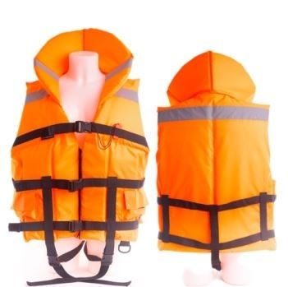 | 5шт | 2155 | 1620 | 1096 | 953 | договорная |  | 0 | 0
67 | Жилет Спасательный RodStars (52-56) (сертифицированный) |  | Ткань: Oxford Размер:52-56 Цвет: Оранжевый (в комплект входит свисток) Габаритные размеры:66*62*6(см) Вес: 425± 20гр |  | 5шт | 2155 | 1620 | 1096 | 953 | договорная |  | 0 | 0
68 | Жилет Спасательный RodStars (58-62) (сертифицированный) |  | Ткань: Oxford Размер: 58-62 Цвет: Оранжевый (в комплект входит свисток) Габаритные размеры:72*65*6(см) Вес: 460± 20гр |  | 5шт | 2223 | 1671 | 1130 | 983 | договорная |  | 0 | 0
69 | Жилет Спасательный RodStars (64-68) (сертифицированный) |  | Ткань: Oxford Размер:64-68 Цвет: Оранжевый (в комплект входит свисток) Габаритные размеры:78*68*6(см) Вес: 500± 20гр |  | 5шт | 2223 | 1671 | 1130 | 983 | договорная |  | 0 | 0
70 | Жилет Спасательный детский RodStars (3-4лет) (сертифицированный) |  | Ткань: Oxford Размеры: 3-4 лет Цвет: Оранжевый (в комплект входит свисток) Габаритные размеры:36*39*6(см) Вес: 185± 20гр | 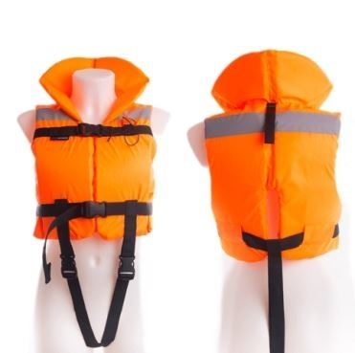 | 5шт | 1736 | 1306 | 883 | 768 | договорная |  | 0 | 0
71 | Жилет Спасательный детский RodStars (5-6лет) (сертифицированный) |  | Ткань: Oxford Размеры: 5-6 лет Цвет: Оранжевый (в комплект входит свисток) Габаритные размеры:40*44*6(см) Вес: 210± 20гр |  | 5шт | 1736 | 1306 | 883 | 768 | договорная |  | 0 | 0
72 | Жилет Спасательный детский RodStars (7-9лет) (сертифицированный) |  | Ткань: Oxford Размеры: 7-9 лет, Цвет: Оранжевый (в комплект входит свисток) Габаритные размеры:42*46*6(см) Вес: 240± 20гр |  | 5шт | 1802 | 1355 | 917 | 797 | договорная |  | 0 | 0
73 | Жилет Спасательный детский RodStars (10-12лет) (сертифицированный) |  | Ткань: Oxford Размеры: 10-12лет. Цвет: Оранжевый (в комплект входит свисток) Габаритные размеры:44*51*6(см) Вес: 270± 20гр |  | 5шт | 1802 | 1355 | 917 | 797 | договорная |  | 0 | 0
74 | Бейсболка RodStars (S) Черный цвет | Бейсболка RodStars имеет оформленный, жесткий корпус и жесткий козырек, а также ремешок и застежку для регулирования объема. Обьёмная вышевка. | Вес: 200гр ± 20гр Размер: 56см. Механизм изменения размера пластиковый. Пол- Унисекс. |  | 1шт | 1244 | 935 | 633 | 550 | договорная |  | 0 | 0
75 | Бейсболка RodStars (S) Белый цвет |  | Вес: 200гр ± 20гр Размер: 56см. Механизм изменения размера пластиковый. Пол- Унисекс. |  | 1шт | 1244 | 935 | 633 | 550 | договорная |  | 0 | 0
76 | Бейсболка RodStars (M) Белый цвет |  | Вес: 200гр ± 20гр Размер: 58 см. Механизм изменения размера пластиковый. Пол- Унисекс. |  | 1шт | 1244 | 935 | 633 | 550 | договорная |  | 0 | 0
77 | Бейсболка RodStars (M) Черный цвет |  | Вес: 200гр ± 20гр Размер: 58 см. Механизм изменения размера пластиковый. Пол- Унисекс. |  | 1шт | 1244 | 935 | 633 | 550 | договорная |  | 0 | 0
78 | Сидушка для ПВХ лодки 90/20 | Мягкая сидушка для ПВХ лодки, придает комфорт при передвижении на надувной лодке вам и вашим пассажирам. | Ткань: Oxford 600 Наполнитель: Изолон Габаритные размеры: 91,5*20*4 (см) Вес: 427 ±10гр | 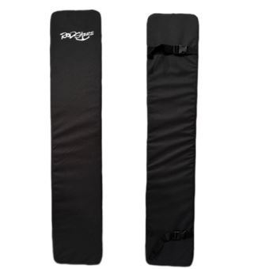 | 1шт | 1140 | 857 | 580 | 504 | договорная |  | 0 | 0
79 | Сидушка для ПВХ лодки 100/20 |  | Ткань: Oxford 600 Наполнитель: Изолон Габаритные размеры: 100*20*4 (см) Вес: 470 ±10гр |  | 1шт | 1140 | 857 | 580 | 504 | договорная |  | 0 | 0
80 | Сидушка для ПВХ лодки 110/20 |  | Ткань: Oxford 600 Наполнитель: Изолон Габаритные размеры: 110*20*4 (см) Вес: 511 ±10гр |  | 1шт | 1140 | 857 | 580 | 504 | договорная |  | 0 | 0
81 | Сидушка для ПВХ лодки 90/25 |  | Ткань: Oxford 600 Наполнитель: Изолон Габаритные размеры: 91,5*25*4 (см) Вес: 543 ±10гр | 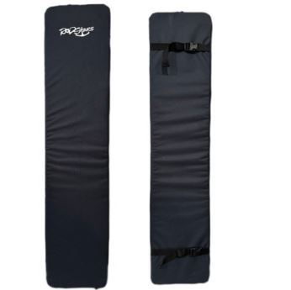 | 1шт | 1178 | 886 | 599 | 521 | договорная |  | 0 | 0
82 | Сидушка для ПВХ лодки 100/25 |  | Ткань: Oxford 600 Наполнитель: Изолон Габаритные размеры: 110*25*4 (см) Вес: 559 ±10гр |  | 1шт | 1178 | 886 | 599 | 521 | договорная |  | 0 | 0
83 | Сидушка для ПВХ лодки 110/25 |  | Ткань: Oxford 600 Наполнитель: Изолон Габаритные размеры: 110*25*4 (см) Вес: 600 ±10гр |  | 1шт | 1178 | 886 | 599 | 521 | договорная |  | 0 | 0
84 | Конец Александрова RodStars | Одним из основных, проверенных вр средств по оказанию помощи утопающему является спасательный конец Александрова. Современный вариант приспособления представляет собой полипропиленовый плавучий линь с петлей и двумя оранжевыми поплавками. Длина линя составляет примерно 15 м, диаметр петли — до 40 см. | Характеристики: мешочек с песком, два поплавка, линь, все это в чехле-мешочке!! Габаритные размеры:23*15*3(см) Вес: 270гр ±20гр | 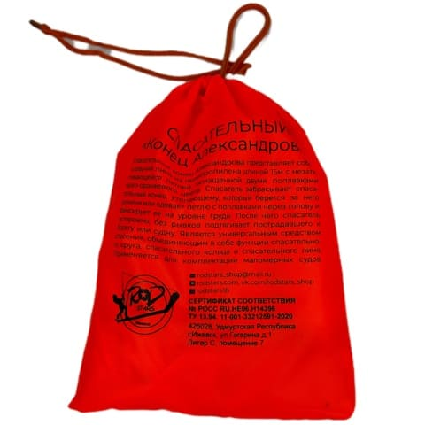 | 60шт | 766 | 576 | 390 | 339 | договорная |  | 0 | 0
85 | Шланг для перекачки топлива RodStars | -Простой в использовании самовсасывающий шланг, предназначен для перекачки топлива самотеком -Пропускная способность до 13 литров топлива в минуту. -Приспособление имеет антистатические свойства, предназначен для безопасной переливки легковоспламеняющихся жидкостей. -Встроенный клапан позволяет легко заправлять из канистр лодку (катер) у пирса или непосредственно на водоеме. -Прозрачный шланг позволяет контролировать процесс заправки. Примечание: * Канистра с топливом должна быть выше, чем бак вашей лодки * Клапан должен быть полностью погружен в топливо * Несколько раз энергично встряхните клапан внутри канистры и топливо начнет самотеком переливаться по шлангу *Чтобы остановить заправку, извлеките клапан из топлива, и слейте остатки из шланга в бак. | Цвет шланга: Прозрачный Размеры: Длина 2 м Внутренний диаметр 15 мм Наружный диаметр 22 мм Диаметр чехла 35 см Вес: 470гр±20гр Комплектуется чехлом. | 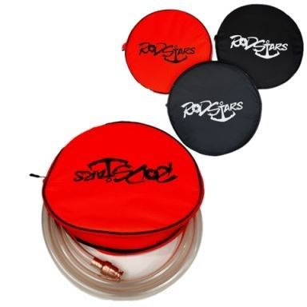 | от 1шт. | 1492 | 1122 | 759 | 660 | договорная |  | 0 | 0
86 | Сумка под голову эхолота 9" RodStars | Используется для хранени и транспортировки экрана эхолота размером 9 дюймов | Ткань: Oxford 600 Наполнитель: Изолон Габаритные размеры: 34*21*9 (см) Вес: 210гр ±10гр | 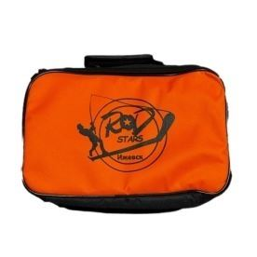 | 10шт | 1296 | 974 | 659 | 573 | договорная |  | 0 | 0
87 | Сумка под голову эхолота 12" RodStars | Используется для хранени и транспортировки экрана эхолота размером 12 дюймов | Ткань: Oxford 600 Наполнитель: Изолон Габаритные размеры: 40*26*10 (см) Вес: 280гр ±10гр |  | 8шт | 1470 | 1105 | 747 | 650 | договорная |  | 0 | 0
88 | Сумка под голову эхолота 16" RodStars | Используется для хранени и транспортировки экрана эхолота размером 16 дюймов | Ткань: Oxford 600 Наполнитель: Изолон Габаритные размеры: 48*28*14 (см) Вес: 320гр ±10гр |  | 8шт | 1662 | 1250 | 845 | 735 | договорная |  | 0 | 0
89 | Чехол для удилищ 125 см RodStars | Чехол предназаначен для транспортировки и хранении спиннингов, летних удочек | Ткань: Oxford 600, внутри вшит жоский пластик. Габаритные размеры в собраном состоянии: 125*11*10 (см) Транспортировочные габариты: 25*19*15(см) Вес: 741гр ±10гр |  | от 1шт. | 2148 | 1615 | 1093 | 950 | договорная |  | 0 | 0
90 | Чехол для удилищ 140 см RodStars | Чехол предназаначен для транспортировки и хранении спиннингов, летних удочек | Ткань: Oxford 600, внутри вшит жоский пластик. Габаритные размеры в собраном состоянии: 140*11*10 (см) Транспортировочные габариты: 25*19*15(см) Вес: 874гр ±10гр |  | от 1шт. | 2261 | 1700 | 1150 | 1000 | договорная |  | 0 | 0
91 | Сумка для катушки RodStars | Используется для хранени и транспортировки катушек до и после рыбалки | Ткань: Oxford 600 Наполнитель: Изолон Габаритные размеры: 20*15*10 (см) Вес: 90гр ±10гр |  | 24шт | 757 | 570 | 385 | 335 | договорная |  | 0 | 0
Снаряжение для рыбалки ЗИМА
92 | Барашек усиленный | Металлическая гайка-барашек для соединения шнека ледобура с ручкой-коловоротом. Подходит для классических, двуручных, телескопических и спортивных ледобуров "ТОНАР". В отличии от барашка оригинала, в данном образце сначало идет засверловка ушей а после сварка. Таким образом он прочнее оригинала! | Материал: сталь. Покрытие: Гальваника Резьба: М8 Габаритные размеры:8*2*2 (см) Вес: 40гр ± 5гр |  | 50шт | 219 | 165 | 112 | 97 | договорная |  | 0 | 0
93 | Жерлица RodStars пластиковая стойка катушка 75мм | Жерлица зимняя для подледной ловли рыбы состоит из основания, стойки с катушкой и флажка-сигнализатора с фиксатором крепления. Большое и прочное основание жерлицы из морозостойкого полипропилена гарантирует затемнение. Усиленная стойка катушки. Винт-барашек позволяет осуществлять регулировку вращения катушки. | • Диаметр катушки: 75 мм. • Диаметр основания: 220 мм. • Высота флага: 500 мм. • Вес жерлицы:115гр ± 5гр • Цвет жерлицы: черный • флажок прошит и проклеен |  | 70 | 115 | 87 | 59 | 51 | договорная |  | 0 | 0
94 | Жерлица RodStars пластиковая стойка катушка 90мм |  | • Диаметр катушки: 90 мм. • Диаметр основания: 220 мм. • Высота флага: 500 мм. • Вес жерлицы:121гр ± 5гр • Цвет жерлицы: черный • флажок прошит и проклеен |  | 70 | 120 | 90 | 61 | 53 | договорная |  | 0 | 0
95 | Жерлица RodStars пластиковая стойка катушка 75мм (оснащенная) |  | • Диаметр катушки: 75 мм. • Диаметр основания: 220 мм. • Высота флага: 500 мм. • Вес жерлицы:130гр ± 5гр • Цвет жерлицы: черный • флажок прошит и проклеен • леска диаметр 0,4мм 10метров • оливка 7 грамм • поводок 25см 1*7-12кг • крючок-тройник №4 |  | 70 | 228 | 172 | 116 | 101 | договорная |  | 0 | 0
96 | Жерлица RodStars пластиковая стойка катушка 90мм (оснащенная) |  | • Диаметр катушки: 90 мм. • Диаметр основания: 220 мм. • Высота флага: 500 мм. • Вес жерлицы:136гр ± 5гр • Цвет жерлицы: черный • флажок прошит и проклеен • алюминевая стойка 400 мм • леска диаметр 0,4мм 10метров • оливка 7 грамм • поводок 25см 1*7-12кг • крючок-тройник №4 |  | 70 | 233 | 175 | 118 | 103 | договорная |  | 0 | 0
97 | Жерлица RodStars алюминивая стойка катушка 75мм | Жерлица зимняя для подледной ловли рыбы состоит из основания, алюминевой стойки кронштейна с катушкой и флажка-сигнализатора. Большое и прочное основание жерлицы из морозостойкого полипропилена гарантирует затемнение. Винт-барашек позволяет осуществлять регулировку вращения катушки. | • Диаметр катушки: 75 мм. • Диаметр основания: 220 мм. • Высота флага: 900 мм. • Вес жерлицы:165гр ± 5гр • Цвет жерлицы: черный • флажок прошит и проклеен • алюминевая стойка 400 мм |  | 45шт | 231 | 173 | 117 | 102 | договорная |  | 0 | 0
98 | Жерлица RodStars алюминивая стойка катушка 90мм |  | • Диаметр катушки: 90 мм. • Диаметр основания: 220 мм. • Высота флага: 900 мм. • Вес жерлицы:175гр ± 5гр • Цвет жерлицы: черный • флажок прошит и проклеен • алюминевая стойка 400 мм |  | 45шт | 233 | 175 | 118 | 103 | договорная |  | 0 | 0
99 | Жерлица RodStars алюминивая стойка катушка 75мм (оснащенная) |  | • Диаметр катушки: 75 мм. • Диаметр основания: 220 мм. • Высота флага: 900 мм. • Вес жерлицы:180гр ± 5гр • Цвет жерлицы: черный • флажок прошит и проклеен • леска диаметр 0,4мм 10метров • оливка 7 грамм • поводок 25см 1*7-12кг • крючок-тройник №4 |  | 45шт | 335 | 252 | 170 | 148 | договорная |  | 0 | 0
100 | Жерлица RodStars алюминивая стойка катушка 90мм (оснащенная) |  | • Диаметр катушки: 90 мм. • Диаметр основания: 220 мм. • Высота флага: 900 мм. • Вес жерлицы:185гр ± 5гр • Цвет жерлицы: черный • флажок прошит и проклеен • алюминевая стойка 400 мм • леска диаметр 0,4мм 10метров • оливка 7 грамм • поводок 25см 1*7-12кг • крючок-тройник №4 |  | 45шт | 337 | 253 | 171 | 149 | договорная |  | 0 | 0
101 | Набор жерлиц RodStars в сумке 5шт, пластиковая стойка, катушка 75 мм. | Жерлица зимняя для подледной ловли рыбы состоит из основания, стойки с катушкой и флажка-сигнализатора с фиксатором крепления. Большое и прочное основание жерлицы из морозостойкого полипропилена гарантирует затемнение. Усиленная стойка катушки. Винт-барашек позволяет осуществлять регулировку вращения катушки. | • Диаметр основания: 220 мм. • Диаметр катушки: 75 мм. • Высота флага: 500 мм. • Цвет жерлицы: черный. • флажок прошит и проклеен. • Вес набора: 700гр ± 10гр • Количество жерлиц: 5 штук. |  | от 1шт. | 1133 | 852 | 576 | 501 | договорная |  | 0 | 0
102 | Набор жерлиц RodStars в сумке 5шт, пластиковая стойка, катушка 90 мм. |  | • Диаметр основания: 220 мм. • Диаметр катушки: 90 мм. • Высота флага: 500 мм. • Цвет жерлицы: черный. • флажок прошит и проклеен. • Вес набора: 730гр ± 10гр • Количество жерлиц: 5 штук. |  | от 1шт. | 1146 | 862 | 583 | 507 | договорная |  | 0 | 0
103 | Набор жерлиц RodStars в сумке 5шт, пластиковая стойка, катушка 75 мм. (оснащенные) |  | • Диаметр основания: 220 мм. • Диаметр катушки: 75 мм. • Высота флага: 500 мм. • Цвет жерлицы: черный. • флажок прошит и проклеен. • Вес набора: 750гр ± 10гр • Количество жерлиц: 5 штук. • леска диаметр 0,4мм 10метров • оливка 7 грамм • поводок 25см 1*7-12кг • крючок-тройник №4 |  | от 1шт. | 1635 | 1229 | 831 | 723 | договорная |  | 0 | 0
104 | Набор жерлиц RodStars в сумке 5шт, пластиковая стойка, катушка 90 мм. (оснащенные) |  | • Диаметр основания: 220 мм. • Диаметр катушки: 90 мм. • Высота флага: 500 мм. • Цвет жерлицы: черный. • флажок прошит и проклеен. • Вес набора: 780гр ± 10гр • Количество жерлиц: 5 штук. • леска диаметр 0,4мм 10метров • оливка 7 грамм • поводок 25см 1*7-12кг • крючок-тройник №4 |  | от 1шт. | 1664 | 1251 | 846 | 736 | договорная |  | 0 | 0
105 | Набор жерлиц RodStars в сумке 10шт, пластиковая стойка, катушка 75 мм. | Жерлица зимняя для подледной ловли рыбы состоит из основания, стойки с катушкой и флажка-сигнализатора с фиксатором крепления. Большое и прочное основание жерлицы из морозостойкого полипропилена гарантирует затемнение. Усиленная стойка катушки. Винт-барашек позволяет осуществлять регулировку вращения катушки. | • Диаметр основания: 220 мм. • Диаметр катушки: 75 мм. • Высота флага: 500 мм. • Цвет жерлицы: черный. • флажок прошит и проклеен. • Вес набора:1450гр ± 10гр • Количество жерлиц: 10 штук. |  | от 1шт. | 2091 | 1573 | 1064 | 925 | договорная |  | 0 | 0
106 | Набор жерлиц RodStars в сумке 10шт, пластиковая стойка, катушка 90 мм. |  | • Диаметр основания: 220 мм. • Диаметр катушки: 90 мм. • Высота флага: 500 мм. • Цвет жерлицы: черный. • флажок прошит и проклеен. • Вес набора: 1475гр ± 10гр • Количество жерлиц: 10 штук. |  | от 1шт. | 2107 | 1584 | 1072 | 932 | договорная |  | 0 | 0
107 | Набор жерлиц RodStars в сумке 10шт, пластиковая стойка, катушка 75 мм. (оснащенные) |  | • Диаметр основания: 220 мм. • Диаметр катушки: 75 мм. • Высота флага: 500 мм. • Цвет жерлицы: черный. • флажок прошит и проклеен. • Вес набора: 1510гр ± 10гр • Количество жерлиц: 10 штук. • леска диаметр 0,4мм 10метров • оливка 7 грамм • поводок 25см 1*7-12кг • крючок-тройник №4 |  | от 1шт. | 3095 | 2327 | 1574 | 1369 | договорная |  | 0 | 0
108 | Набор жерлиц RodStars в сумке 10шт, пластиковая стойка, катушка 90 мм. (оснащенные) |  | • Диаметр основания: 220 мм. • Диаметр катушки: 90 мм. • Высота флага: 500 мм. • Цвет жерлицы: черный. • флажок прошит и проклеен. • Вес набора: 1540гр ± 10гр • Количество жерлиц: 10 штук. • леска диаметр 0,4мм 10метров • оливка 7 грамм • поводок 25см 1*7-12кг • крючок-тройник №4 |  | от 1шт. | 3129 | 2353 | 1592 | 1384 | договорная |  | 0 | 0
109 | Набор жерлиц RodStars в сумке 10шт, алюминевая стойка, катушка 75 мм. | Жерлица зимняя для подледной ловли рыбы состоит из основания, алюминевой стойки кронштейна с катушкой и флажка-сигнализатора. Большое и прочное основание жерлицы из морозостойкого полипропилена гарантирует затемнение. Винт-барашек позволяет осуществлять регулировку вращения катушки. | • Диаметр основания: 220 мм. • Диаметр катушки: 75 мм. • Высота флага: 900 мм. • Цвет жерлицы: черный. • флажок прошит и проклеен. • алюминевая стойка. • Вес набора: 1770гр ± 10гр • Количество жерлиц: 10 штук. |  | от 1шт. | 2971 | 2234 | 1511 | 1314 | договорная |  | 0 | 0
...

